客诉记录表
客诉记录表

# | 活动类型 | 品项 | 省别 | 客户昵称 | 客诉时间 | 处理时间 | 处理人 | 客诉截图 | 二维码图片 | PIN码 | 查询结果 | 问题 | 补发二维码 | 补发数 | 审核人
1 | 一箱一码 | 中包装 |  | A娱乐 | 2018-11-11 | 2018-11-12 | 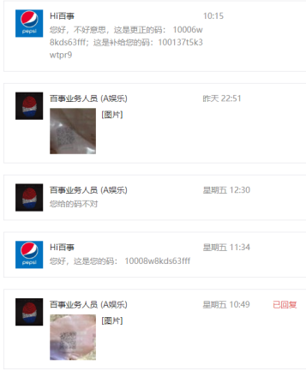 |  | 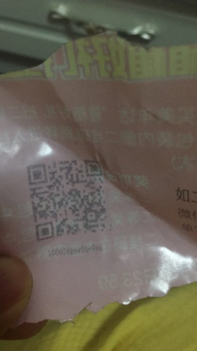 |  | 印刷问题 | 无法识别 | 100137t5k3wtpr9 | 1
2 | 一箱一码 | 中包装 |  | 呆萌小魔女 | 2018-12-09 | 2018-12-10 |  |  |  |  | 印刷问题 | 无法识别 | 1001364rnjmqpuv | 1
3 | 一箱一码 | 中包装 |  | 修缘 | 2018-12-09 | 2018-12-10 |  | 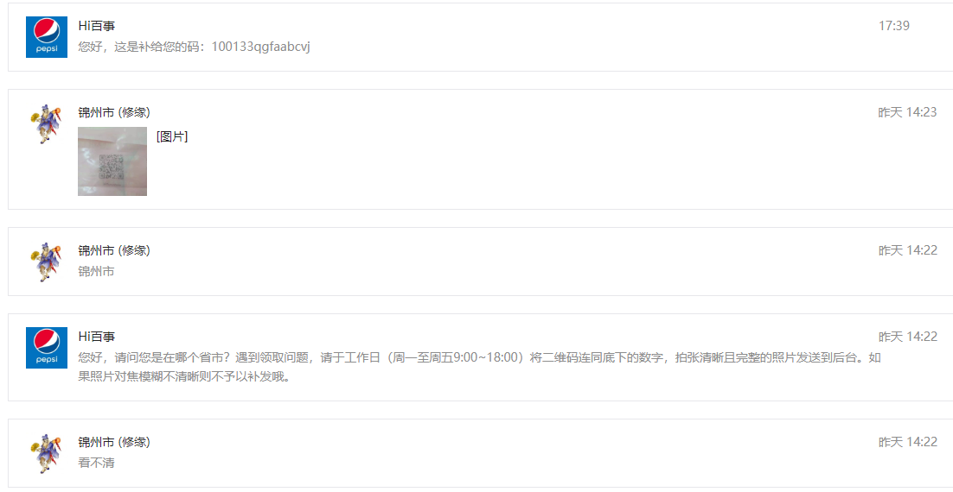 | 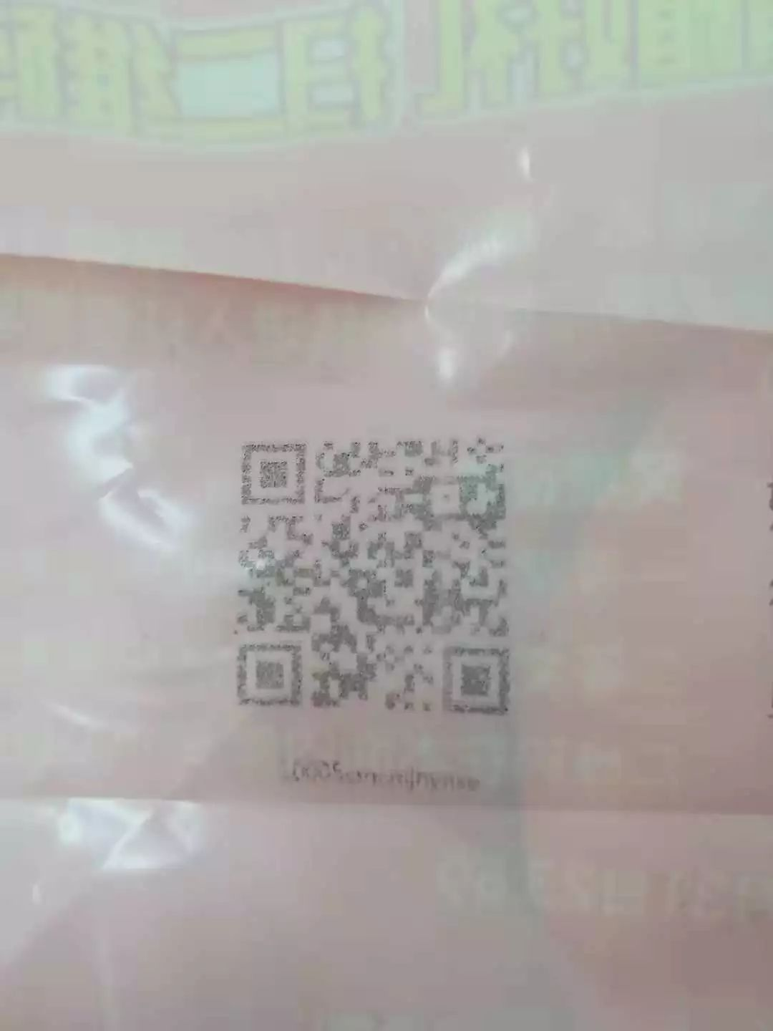 |  | 印刷问题 | 无法识别 | 100133qgfaabcvj | 1
4 | 一箱一码 | 中包装 |  | 闪电闪电闪电 | 2018-12-10 | 2018-12-10 |  |  |  |  | 印刷问题 | 无法识别 | 100139rjwc7dbkq | 1
5 | 一箱一码 | 中包装 |  | 感恩的心 | 2018-12-10 | 2018-12-10 |  | 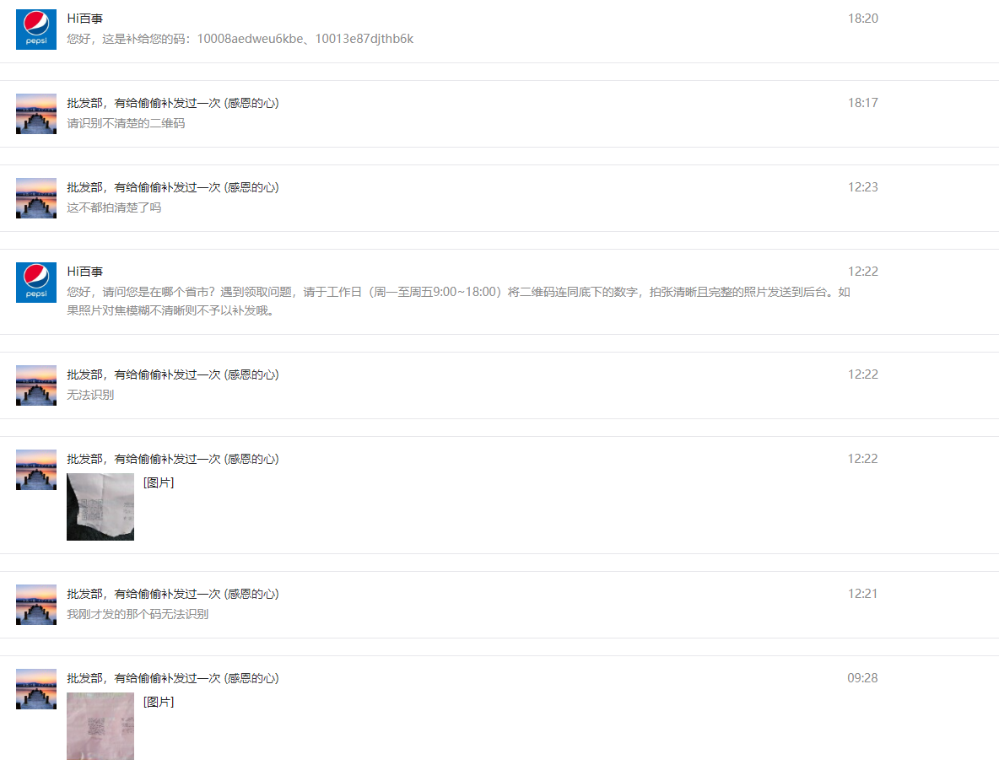 | 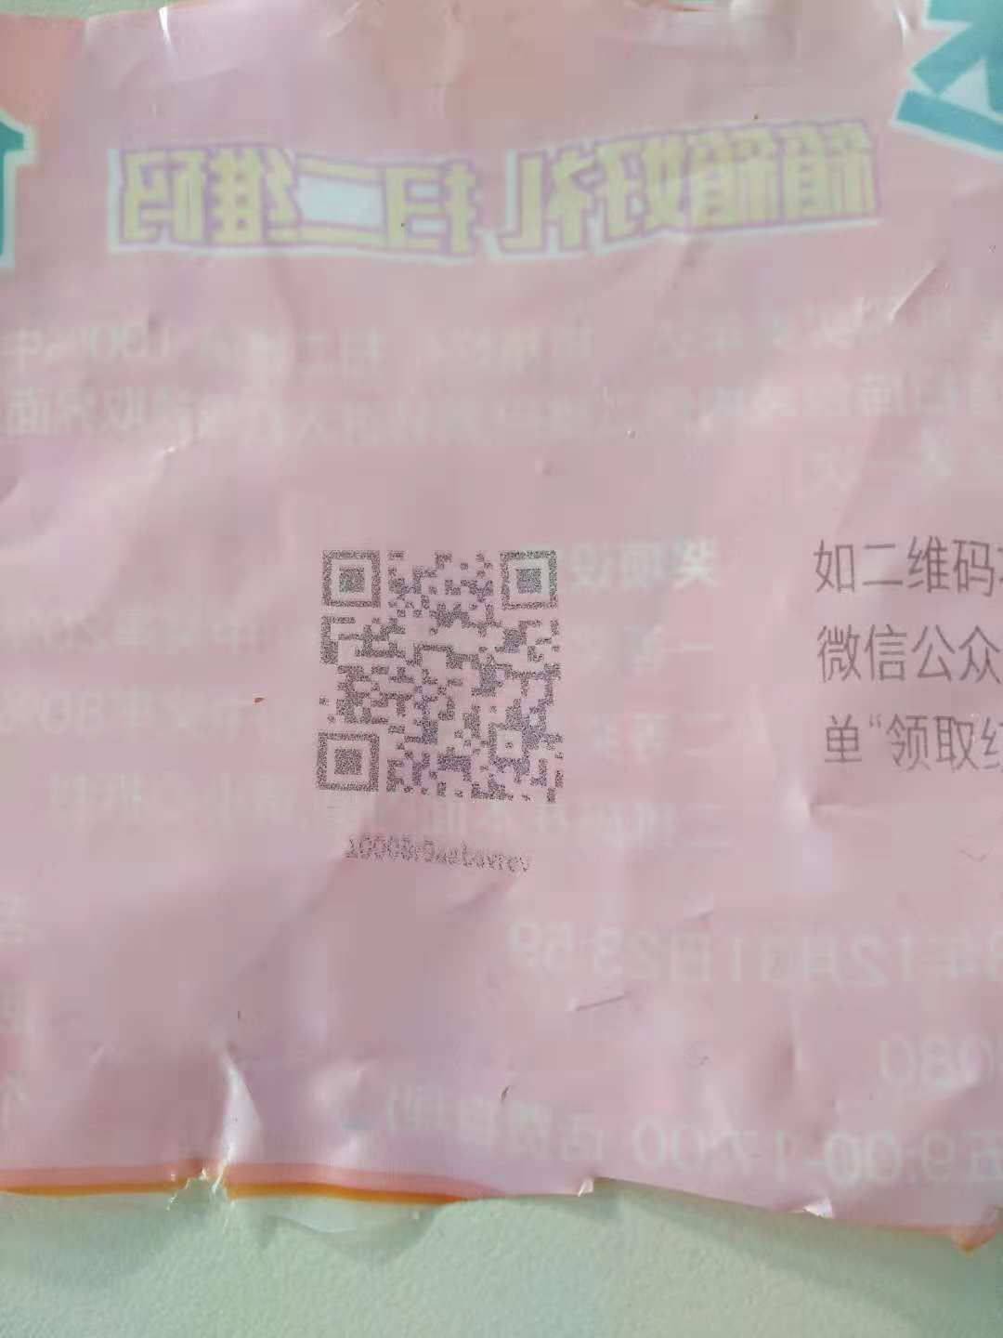 |  | 印刷问题 | 无法识别 | 10013e87djthb6k | 1
6 | 一箱一码 | 中包装 |  |  |  |  |  |  |  |  | 印刷问题 | 无法识别
7 | 一箱一码 | 中包装 |  |  |  |  |  |  |  |  | 印刷问题 | 无法识别
8 | 一箱一码 | 中包装 |  |  |  |  |  |  |  |  | 印刷问题 | 无法识别
9 | 一箱一码 | 中包装 |  |  |  |  |  |  |  |  | 印刷问题 | 无法识别
10 | 一箱一码 | 中包装 |  |  |  |  |  |  |  |  | 印刷问题 | 无法识别
11 | 一箱一码 | 中包装 |  |  |  |  |  |  |  |  | 印刷问题 | 无法识别
12 | 一箱一码 | 中包装 |  |  |  |  |  |  |  |  | 印刷问题 | 无法识别
13 | 一箱一码 | 中包装 |  |  |  |  |  |  |  |  | 印刷问题 | 无法识别
14 | 一箱一码 | 中包装 |  |  |  |  |  |  |  |  | 印刷问题 | 无法识别
15 | 一箱一码 | 中包装 |  |  |  |  |  |  |  |  | 印刷问题 | 无法识别
16 | 一箱一码 | 中包装 |  |  |  |  |  |  |  |  | 印刷问题 | 无法识别
17 | 一箱一码 | 中包装 |  |  |  |  |  |  |  |  | 印刷问题 | 无法识别
18 | 一箱一码 | 中包装 |  |  |  |  |  |  |  |  | 印刷问题 | 无法识别
19 | 一箱一码 | 中包装 |  |  |  |  |  |  |  |  | 印刷问题 | 无法识别
20 | 一箱一码 | 中包装 |  |  |  |  |  |  |  |  | 印刷问题 | 无法识别
21 | 一箱一码 | 中包装 |  |  |  |  |  |  |  |  | 印刷问题 | 无法识别
22 | 一箱一码 | 中包装 |  |  |  |  |  |  |  |  | 印刷问题 | 无法识别
23 | 一箱一码 | 中包装 |  |  |  |  |  |  |  |  | 印刷问题 | 无法识别
24 | 一箱一码 | 中包装 |  |  |  |  |  |  |  |  | 印刷问题 | 无法识别
25 | 一箱一码 | 中包装 |  |  |  |  |  |  |  |  | 印刷问题 | 无法识别
26 | 一箱一码 | 中包装 |  |  |  |  |  |  |  |  | 印刷问题 | 无法识别
27 | 一箱一码 | 中包装 |  |  |  |  |  |  |  |  | 印刷问题 | 无法识别
28 | 一箱一码 | 中包装 |  |  |  |  |  |  |  |  | 印刷问题 | 无法识别
29 | 一箱一码 | 中包装 |  |  |  |  |  |  |  |  | 印刷问题 | 无法识别
30 | 一箱一码 | 中包装 |  |  |  |  |  |  |  |  | 印刷问题 | 无法识别
31 | 一箱一码 | 中包装 |  |  |  |  |  |  |  |  | 印刷问题 | 无法识别
32 | 一箱一码 | 中包装 |  |  |  |  |  |  |  |  | 印刷问题 | 无法识别
33 | 一箱一码 | 中包装 |  |  |  |  |  |  |  |  | 印刷问题 | 无法识别
34 | 一箱一码 | 中包装 |  |  |  |  |  |  |  |  | 印刷问题 | 无法识别
35 | 一箱一码 | 中包装 |  |  |  |  |  |  |  |  | 印刷问题 | 无法识别
36 | 一箱一码 | 中包装 |  |  |  |  |  |  |  |  | 印刷问题 | 无法识别
37 | 一箱一码 | 中包装 |  |  |  |  |  |  |  |  | 印刷问题 | 无法识别
38 | 一箱一码 | 中包装 |  |  |  |  |  |  |  |  | 印刷问题 | 无法识别
39 | 一箱一码 | 中包装 |  |  |  |  |  |  |  |  | 印刷问题 | 无法识别
40 | 一箱一码 | 中包装 |  |  |  |  |  |  |  |  | 印刷问题 | 无法识别
41 | 一箱一码 | 中包装 |  |  |  |  |  |  |  |  | 印刷问题 | 无法识别
42 | 一箱一码 | 中包装 |  |  |  |  |  |  |  |  | 印刷问题 | 无法识别
43 | 一箱一码 | 中包装 |  |  |  |  |  |  |  |  | 印刷问题 | 无法识别
44 | 一箱一码 | 中包装 |  |  |  |  |  |  |  |  | 印刷问题 | 无法识别
45 | 一箱一码 | 中包装 |  |  |  |  |  |  |  |  | 印刷问题 | 无法识别
46 | 一箱一码 | 中包装 |  |  |  |  |  |  |  |  | 印刷问题 | 无法识别
47 | 一箱一码 | 中包装 |  |  |  |  |  |  |  |  | 印刷问题 | 无法识别
48 | 一箱一码 | 中包装 |  |  |  |  |  |  |  |  | 印刷问题 | 无法识别
49 | 一箱一码 | 中包装 |  |  |  |  |  |  |  |  | 印刷问题 | 无法识别
50 | 一箱一码 | 中包装 |  |  |  |  |  |  |  |  | 印刷问题 | 无法识别
51 | 一箱一码 | 中包装 |  |  |  |  |  |  |  |  | 印刷问题 | 无法识别

